suolo
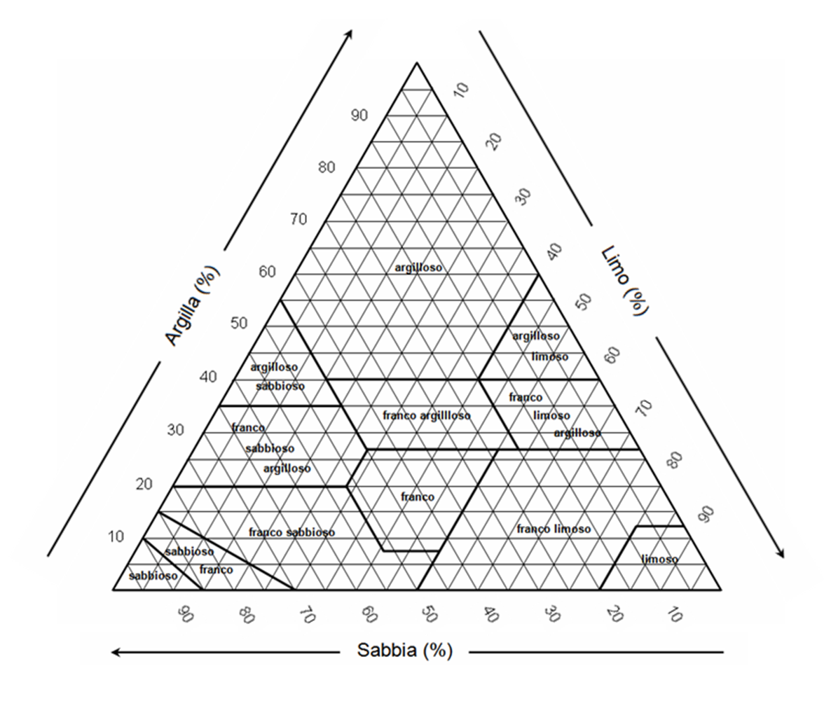
CARATTERISTICHE DEL SUOLO

sabbia | % | 45
limo | % | 5
argilla | % | 50
C org | % | 1.15
Densità apparente | g cm-3 | 1.32
Classe tessiturale

curva di ritenzione

umidità volumetrica | tensione
v/v | kPa |  | potenziale (kPa) | a | b | c | d | e
 | 20 |  | 20 | 0.4180 | 0.0021 | 0.0035 | 0.0232 | 0.0859
 | 33 |  | 33 | 0.3486 | 0.0018 | 0.0039 | 0.0228 | 0.0738
 | 60 |  | 60 | 0.2819 | 0.0014 | 0.0042 | 0.0216 | 0.0612
 | 100 |  | 100 | 0.2352 | 0.0012 | 0.0043 | 0.0202 | 0.0517
 | 200 |  | 200 | 0.1137 | 0.0009 | 0.0044 | 0.0181 | 0.0407
 | 400 |  | 400 | 0.1426 | 0.0007 | 0.0045 | 0.0160 | 0.0313
 | 700 |  | 700 | 0.1115 | 0.0005 | 0.0045 | 0.0143 | 0.0253
 | 1000 |  | 1000 | 0.1005 | 0.0004 | 0.0044 | 0.0133 | 0.0218
 | 1500 |  | 1500 | 0.0854 | 0.0004 | 0.0044 | 0.0122 | 0.0182

CIM | %v
CC | %v
PA | %v
ADM | %v

LIr | % ADM
LIr | %v

